Carte 1
Carte 1 : Part des néo-bacheliers 2022 mobiles lors de leur entrée dans l’enseignement supérieur (et équivalent en effectif)
Retour sommaire

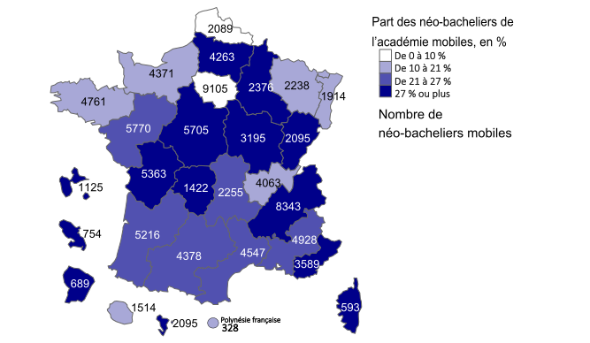

Lecture : En 2022, 2089 néo-bacheliers ayant obtenu leur baccalauréat dans l’académie de Lille ont accepté une formation supérieure hors de cette académie.
Champ : Ensemble des néo bacheliers mobiles ayant accepté une formation sur Parcoursup 2022 (hors apprentissage et CAES)
Source : Parcoursup, campagne 2022 – Traitement SIES

Graphique 1
Graphique 1 : Part de néo-bacheliers 2022 mobiles lors de leur entrée dans l’enseignement supérieur par académie et part des mobiles par absence de formation souhaitée dans l’académie d’origine
Retour sommaire
0.25874199307 | 0.14813311688
0.34602272727 | 0.24208304011
0.28757721345 | 0.29928400955
0.24924738376 | 0.1696702454
0.26648546443 | 0.26164079823
0.34158986175 | 0.58178752108
0.32755792495 | 0.27167449139
0.38687688384 | 0.21047584802
0.29667721519 | 0.50311111111
0.32515337423 | 0.56748911466
0.098713097781 | 0.034157056562
0.18649913772 | 0.30118890357
0.074254434294 | 0.12111057922
0.33356790992 | 0.42194092827
0.18909987899 | 0.10337189269
0.27998514668 | 0.62599469496
0.6868852459 | 0.60095465394
0.25935432352 | 0.15372773257
0.15331917517 | 0.26139410188
0.23696098563 | 0.15857885615
0.2757163709 | 0.27305656172
0.20697002699 | 0.15968885838
0.34628224583 | 0.27659947415
0.43439170582 | 0.21909379079
0.17596566524 | 0.64329268293
0.28410857348 | 0.25168350168
0.20171164682 | 0.16131064902
0.16478691347 | 0.24085684431
0.21886716992 | 0.15966194609

Lecture : 7 % des néo-bacheliers 2022 ayant obtenu leur baccalauréat dans l’académie de Lille et poursuivant des études dans un établissement supérieur français ont accepté une formation supérieure hors de cette académie.
Pour 12% d’entre eux, la formation acceptée n’était pas proposée dans leur académie.
Champ : Ensemble des néo bacheliers mobiles ayant accepté une formation sur Parcoursup 2022 (hors apprentissage et CAES)
Source : Parcoursup, campagne 2022 – Traitement SIES

Annexe 1
Annexe 1 : Part des néo-bacheliers 2022 mobiles lors de leur entrée dans l’enseignement supérieur (et équivalent en effectif)
Retour sommaire

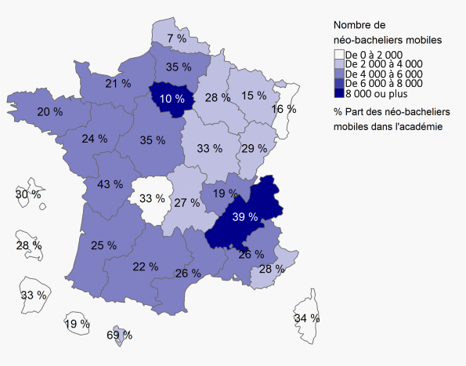

Lecture : En 2022, 7% néo-bacheliers ayant obtenu leur baccalauréat dans l’académie de Lille ont accepté une formation supérieure hors de cette académie.
Champ : Ensemble des néo bacheliers mobiles ayant accepté une formation sur Parcoursup 2022 (hors apprentissage et CAES)
Source : Parcoursup, campagne 2022 – Traitement SIES

